Avance#3
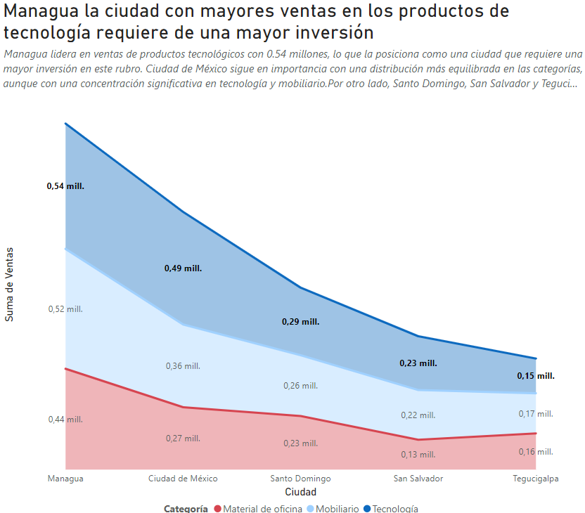
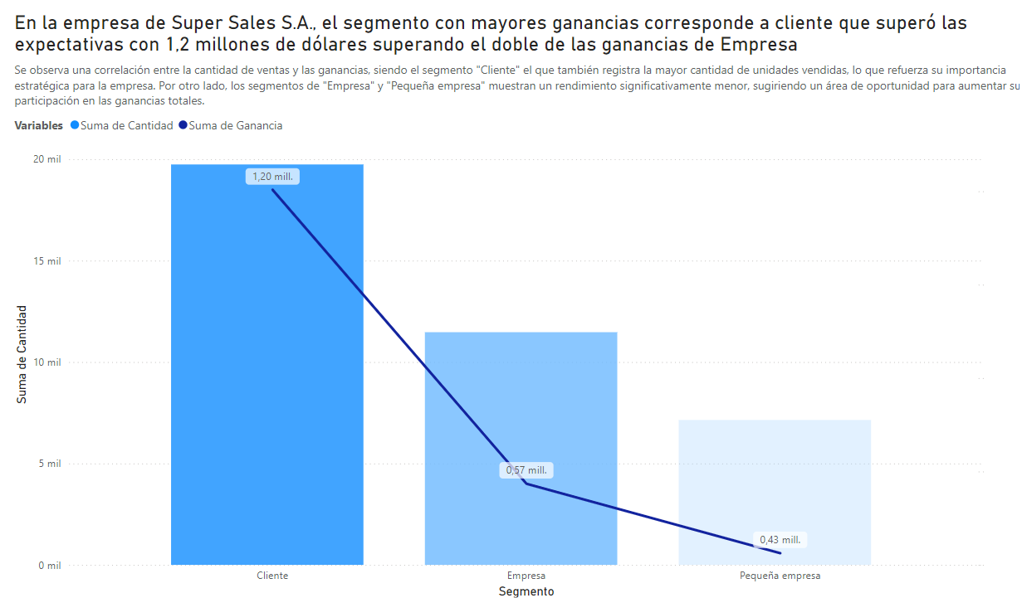
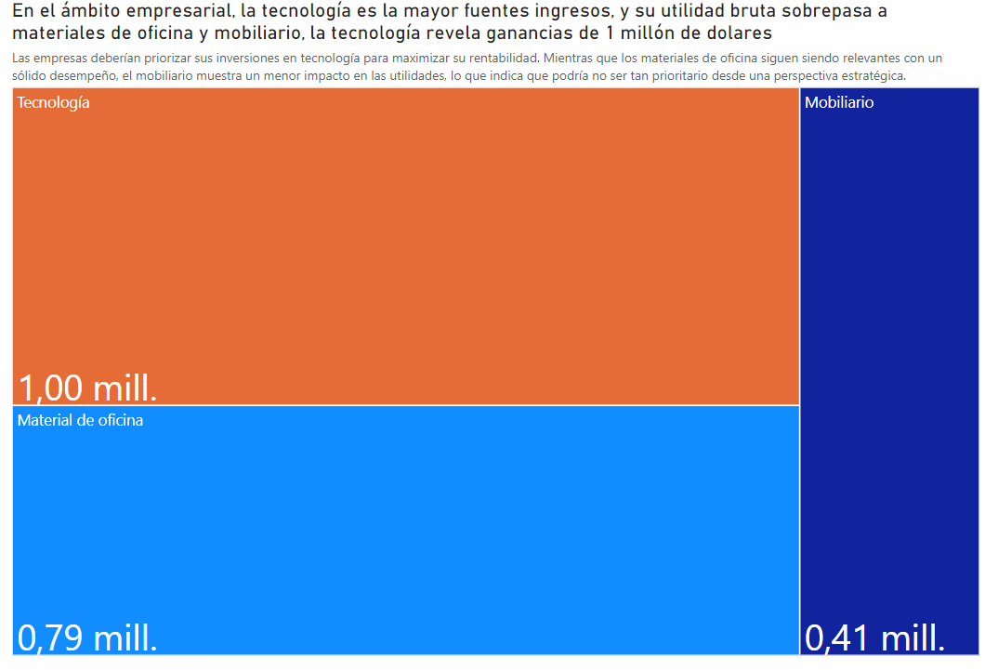
p(segmento sea pequeño) | = | Probabilidad de casos favorables | 1912 | = | 19%
 |  | Probabilidad de casos totales | 10254

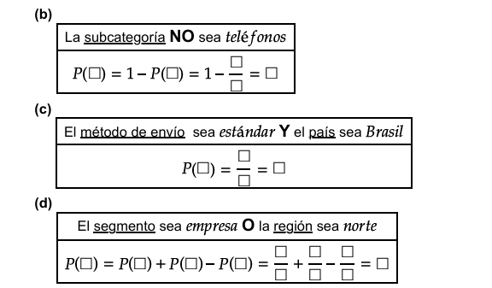
p(la subcategoria no sea telefono) | = | 1- | p(probabilidad la sub categoria tenga telefonos) | = | 1- | 627 | = | 94%
 |  |  |  |  |  | 10254

p(metodo de envio estandar y pais brasil) | = | 969 | = | 9%
 |  | 10254

p(el segmento sea empresa o region norte) | = | p(el segmento sea empresa) | + | p(la región sea norte) | - el segmento sea empresa y region norte | = | 3049 | + | 2643 | - | 816 | = | 4876 | = | 48%
 |  |  |  |  |  |  | 10254 |  | 10254 |  | 10254 |  | 10254

